TotalNacional
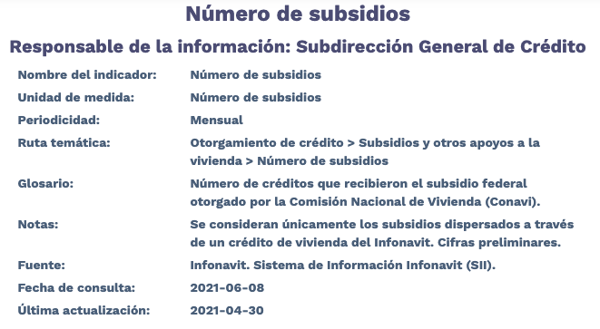
Fecha | TotalNacional
2012/01 | 634
2012/02 | 14,077
2012/03 | 16,603
2012/04 | 7,491
2012/05 | 10,161
2012/06 | 13,232
2012/07 | 7,616
2012/08 | 6,873
2012/09 | 7,717
2012/10 | 5,984
2012/11 | 1,278
2012/12 | 32
2013/01 | 12,724
2013/02 | 2,529
2013/03 | 7,582
2013/04 | 11,114
2013/05 | 9,139
2013/06 | 5,066
2013/07 | 6,976
2013/08 | 7,917
2013/09 | 6,518
2013/10 | 6,931
2013/11 | 8,045
2013/12 | 17,080
2014/01 | 3,706
2014/02 | 7,258
2014/03 | 8,820
2014/04 | 8,805
2014/05 | 9,835
2014/06 | 13,659
2014/07 | 11,998
2014/08 | 13,750
2014/09 | 15,767
2014/10 | 18,451
2014/11 | 19,055
2014/12 | 21,220
2015/01 | 5,824
2015/02 | 18,331
2015/03 | 19,362
2015/04 | 19,531
2015/05 | 15,628
2015/06 | 11,824
2015/07 | 4,529
2015/08 | 5,869
2015/09 | 10,857
2015/10 | 15,311
2015/11 | 8,475
2015/12 | 11,685
2016/01 | 3,258
2016/02 | 15,507
2016/03 | 12,637
2016/04 | 11,878
2016/05 | 11,413
2016/06 | 16,617
2016/07 | 9,237
2016/08 | 9,058
2016/09 | 7,870
2016/10 | 7,541
2016/11 | 6,246
2016/12 | 4,721
2017/01 | 12
2017/02 | 12,157
2017/03 | 4,888
2017/04 | 5,883
2017/05 | 8,802
2017/06 | 9,716
2017/07 | 7,328
2017/08 | 7,230
2017/09 | 4,859
2017/10 | 5,306
2017/11 | 7,737
2017/12 | 6,623
2018/01 | 1,122
2018/02 | 4,294
2018/03 | 4,063
2018/04 | 6,119
2018/05 | 6,906
2018/06 | 8,091
2018/07 | 7,464
2018/08 | 6,802
2018/09 | 5,611
2018/10 | 7,258
2018/11 | 3,725
2018/12 | 1
2019/01 | 3
2019/02 | 0
2019/03 | 0
2019/04 | 93
2019/05 | 2,197
2019/06 | 2,760
2019/07 | 1,791
2019/08 | 213
2019/09 | 5
2019/10 | 1
2019/11 | 0
2019/12 | 0
2020/01 | 0
2020/02 | 0
2020/03 | 0
2020/04 | 0
2020/05 | 0
2020/06 | 0
2020/07 | 0
2020/08 | 0
2020/09 | 0
2020/10 | 0
2020/11 | 0
2020/12 | 0
2021/01 | 0
2021/02 | 0
2021/03 | 0
2021/04 | 0

